Hoja1
 | Inciso a)

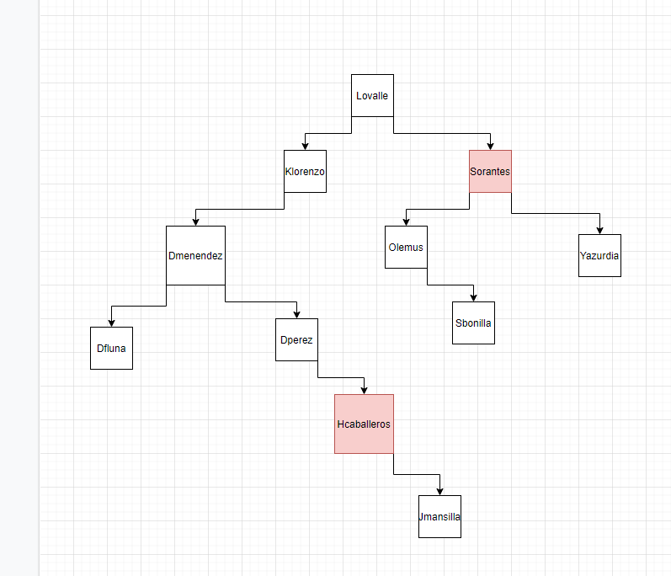
 |  | REP. Lógica
 |  |  |  |  | Rep. Fisica
Nombre | Id
Lovalle | 0 |  | izq | der | nombre
Klorenzo | 1 |  | 1 | 4 | Lovalle
Dmenendez | 2 |  | 2 | -1 | Klorenzo
Dperez | 3 |  | 9 | 3 | Dmenendez
Sorantes | 4 |  | -1 | 7 | Dperez
Olemus | 5 |  | 5 | 8 | Sorantes
Sbonilla | 6 |  | -1 | 6 | Olemus
Hcaballeros | 7 |  | -1 | -1 | Sbonilla
Yazurdia | 8 |  | -1 | 10 | Hcaballeros
Dfluna | 9 |  | -1 | -1 | Yazurdia
Jmansilla | 10 |  | -1 | -1 | Dfluna
 |  |  | -1 | -1 | Jmansilla

 | Inciso b)
 | Sube hijo derecho de Hcaballeros

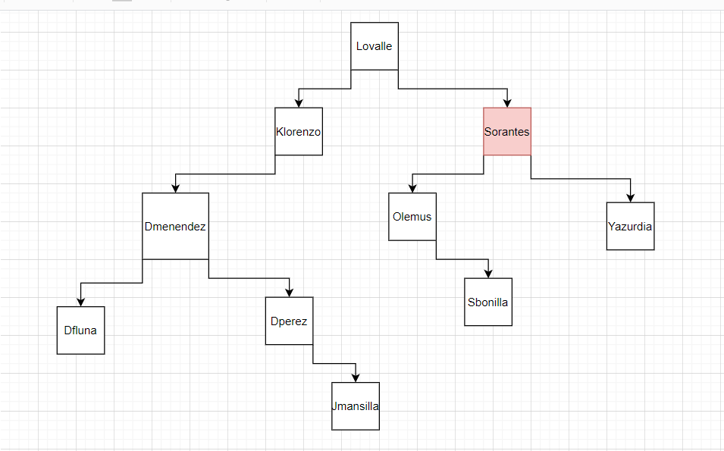
 |  | REP. Lógica
 |  |  |  |  | Rep. Fisica
Nombre | Id
Lovalle | 0 |  | izq | der | nombre
Klorenzo | 1 |  | 1 | 4 | Lovalle
Dmenendez | 2 |  | 2 | -1 | Klorenzo
Dperez | 3 |  | 9 | 3 | Dmenendez
Sorantes | 4 |  | -1 | 10 | Dperez
Olemus | 5 |  | 5 | 8 | Sorantes
Sbonilla | 6 |  | -1 | 6 | Olemus
Hcaballeros | 7 |  | -1 | -1 | Sbonilla
Yazurdia | 8 |  | -1 | -1 | Yazurdia
Dfluna | 9 |  | -1 | -1 | Dfluna
Jmansilla | 10 |  | -1 | -1 | Jmansilla
 |  |  | null | null | Hcaballeros

 | Inciso C)
 | Sube hijo derecho de Sorantes

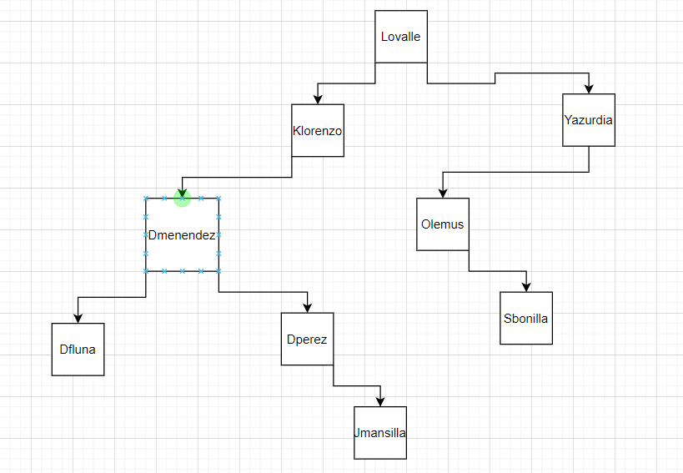
 |  |  | Inicso D)
 |  | REP. Lógica
 |  |  |  |  | Rep. Fisica
Nombre | Id
Lovalle | 0 |  | izq | der | nombre
Klorenzo | 1 |  | 1 | 4 | Lovalle
Dmenendez | 2 |  | 2 | -1 | Klorenzo
Dperez | 3 |  | 9 | 3 | Dmenendez
Sorantes | 4 |  | -1 | 10 | Dperez
Olemus | 5 |  | -1 | 6 | Olemus
Sbonilla | 6 |  | -1 | -1 | Sbonilla
Hcaballeros | 7 |  | 5 | -1 | Yazurdia
Yazurdia | 8 |  | -1 | -1 | Dfluna
Dfluna | 9 |  | -1 | -1 | Jmansilla
Jmansilla | 10 |  | null | null | Sorantes
 |  |  | null | null | Hcaballeros

